CASO DE USO
 | FORMATO DE CASOS DE PRUEBAS
 | CO08
 | CASO DE USO | Editar proveedor
 | PRUEBA | validar la editacion del proveedor
 | DESCRIPCIÓN | verificar si el sistema permite editar un proveedor
 | CONDICIONES DE EJECUCIÓN | El unico que puede editar un proveedor es el administrador
 | MÓDULO | Proveedores

# | ENTRADA | RESULTADO ESPERADO | EVALUACIÓN DE LA PRUEBA | OBSERVACIONES
1 | Ingresar en listar proveedores y ingresar a editar proveedor luego debera Cambiar los datos necesarios dejando todos los campos llenos y dar click en aceptar | Alerta de proveedor editado correctamente | Aprobado | 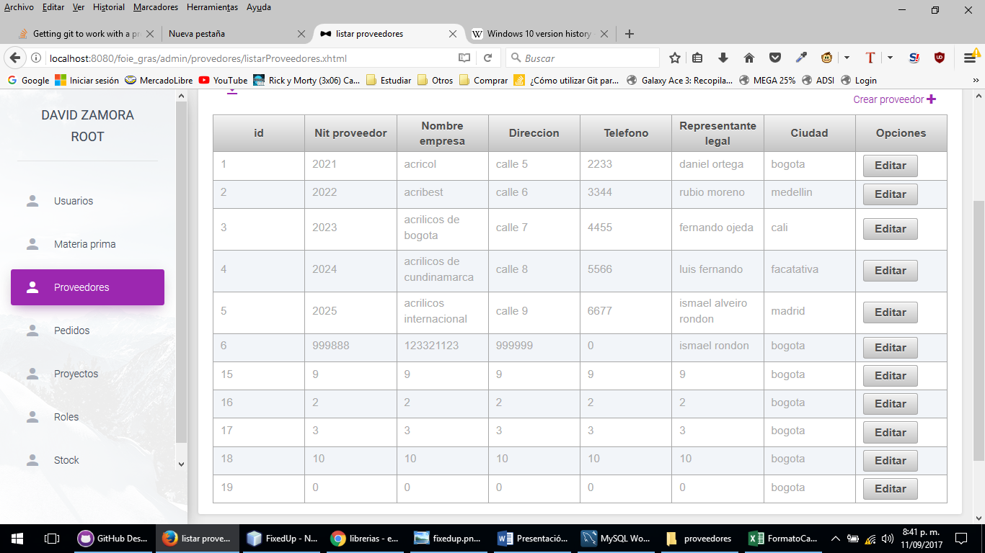
2 | Ingresar en listar proveedores y ingresar a editar proveedor luego debera Cambiar los datos necesarios dejando todos los campos llenos y dar click en aceptar | Alerta de campos incompletos

